8-1
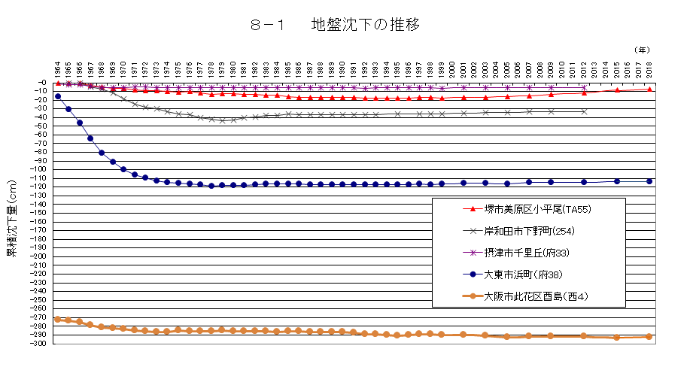

注）阪神地区地盤沈下調査広域水準測量(1999年から2009年までは隔年実施。それ以降は３ヵ年毎に測量実施)の一環として測量したもののうち、主な地点の地盤沈下の推移を示しています。

8-2
８－２ 地 下 水 位 の 推 移
 | 豊 中 | 長 瀬 | 堺Ｂ－３ | 岸和田２ | 貝塚２ | 生野Ｂ
1965 | 27.07 | 44.25
1966 | 25.186666667 | 45.41 | 37.53
1967 | 24.1675 | 48.74 | 39.57 |  |  | 31
1968 | 22.9025 | 51.52 | 40.47 |  |  | 31.2
1969 | 19.388333333 | 50.53 | 38.77 |  |  | 31.5
1970 | 16.14 | 51.62 | 38.08 | 30.9 |  | 32.3
1971 | 15.3075 | 51.94 | 37.52 | 29 | 44.84 | 32.8
1972 | 14.4375 | 51.57 | 37.06 | 32.66 | 44.24 | 32.8
1973 | 14.335833333 | 50.58 | 36.1 | 28.9 | 44.85 | 32.8
1974 | 12.269166667 | 48.79 | 33.83 | 29.18 | 43.78 | 32.9
1975 | 11.113333333 | 46.78 | 30.87 | 33.12 | 43.61 | 32.7
1976 | 10.903333333 | 45.31 | 30.08 | 33.11 | 42.98 | 32.3
1977 | 10.204166667 | 43.76 | 29.1 | 28.47 | 42.12 | 31.7
1978 | 9.67 | 43.03 | 28.7 | 24.24 | 41.6 | 31.1
1979 | 9.3316666667 | 42.14 | 27.61 | 23.13 | 41.51 | 30.4
1980 | 8.9141666667 | 39.74 | 26.08 | 20.57 | 41.13 | 28.9
1981 | 8.68 | 37.36 | 24.38 | 19.69 | 37.98 | 26.4
1982 | 7.9041666667 | 35.74 | 22.72 | 19.05 | 39.41 | 24.6
1983 | 7.6616666667 | 33.77 | 21.24 | 16.51 | 42.65 | 22
1984 | 7.5383333333 | 32.87 | 20.53 | 14.53 | 42.23 | 19
1985 | 7.28 | 32.98 | 19.91 | 14.18 | 40.27 | 17.5
1986 | 7.1441666667 | 33.35 | 19.11 | 16.13 | 40.98 | 16.7
1987 | 7.1433333333 | 33.88 | 18.88 | 15.35 | 41.35 | 16.2
1988 | 7.3133333333 | 35.13 | 18.66 | 15.18 | 39.24 | 16.2
1989 | 6.6133333333 | 35.73 | 18.13 | 13.88 | 40.02 | 16.2
1990 | 6.4633333333 | 36 | 18.05 | 12.68 | 40.22 | 16.2
1991 | 6.6558333333 | 35.69 | 17.61 | 11.7 | 41.82 | 16.1
1992 | 8.085 | 35.17 | 17.29 | 11.33 | 41.74 | 15.9
1993 | 8.8 | 35.14 | 17.02 | 11.05 | 40.21 | 14.7
1994 | 9.3625 | 34.97 | 17.05 | 10.91 | 40.19 | 14.6
1995 | 7.8083333333 | 32.33 | 17.24 | 11.23 | 40.07 | 14
1996 | 7.05 | 32.39 | 16.83 | 11.19 | 39.46 | 13.9
1997 | 5.69 | 31.58 | 16.49 | 10.61 | 40.54 | 13.52
1998 | 5.12 | 30.81 | 15.67 | 10.08 | 41.52 | 13.31
1999 | 4.97 | 31.05 | 15.2 | 9.28 | 41.5 | 12.71
2000 | 4.84 | 31.19 | 15.32 | 8.23 | 41.17 | 12.84
2001 | 4.76 | 30.8 | 15 | 7.8 | 40.84 | 12.61
2002 | 4.81 | 29.74 | 14.1 | 7.54 | 40.02 | 12.36
2003 | 4.81 | 28.58 | 14.12 | 6.83 | 38.1 | 12.17
2004 | 5.05 | 27.27 | 14.24 | 6.58 | 36.34 | 12.16
2005 | 5.5 | 26.01 | 14.16 | 6.69 | 35.12 | 11.65
2006 | 5.68 | 22.65 | 14.42 | 6.59 | 33.61 | 11.41
2007 | 5.7 | 21.54 | 14.37 | 6.65 | 30.98 | 11.22
2008 | 5.46 | 20.99 |  | 6.7 | 29.92 | 11.08
2009 | 5.16 | 19.4 |  | 6.6 | 28.56 | 10.1
2010 | 4.82 | 18.65 |  | 6.45 | 27.37 | 9.9
2011 | 4.64 | 18.04 |  | 6.41 | 26.22 | 9.78
2012 | 4.61 | 18.1 |  | 6.57 | 25.61 | 9.71
2013 | 4.52 | 18 |  | 6.55 | 25.91 | 9.9
2014 | 4.5 | 17.72 |  | 6.47 | 25.52 | 9.71
...

8-3
８－３ 地下水採取量の推移

1965 | 851
1970 | 699
1975 | 528
1980 | 382
1985 | 340
1990 | 346
1995 | 284
2000 | 262
2005 | 223
2006 | 225
2007 | 226
2008 | 302
2010 | 287
2012 | 275
2014 | 268
2015 | 262
2016 | 260
2017 | 244
2018 | 245
2019 | 240
2020 | 240

※採取量は条例改正に伴い、2008年から府内全域に対象を拡大し、把握しています。

（上水用）
工水法 指定地域（北摂地域）
（上水用）

8-7
８－７ 地下水質概況調査測定地点図

 | （令和２年度）

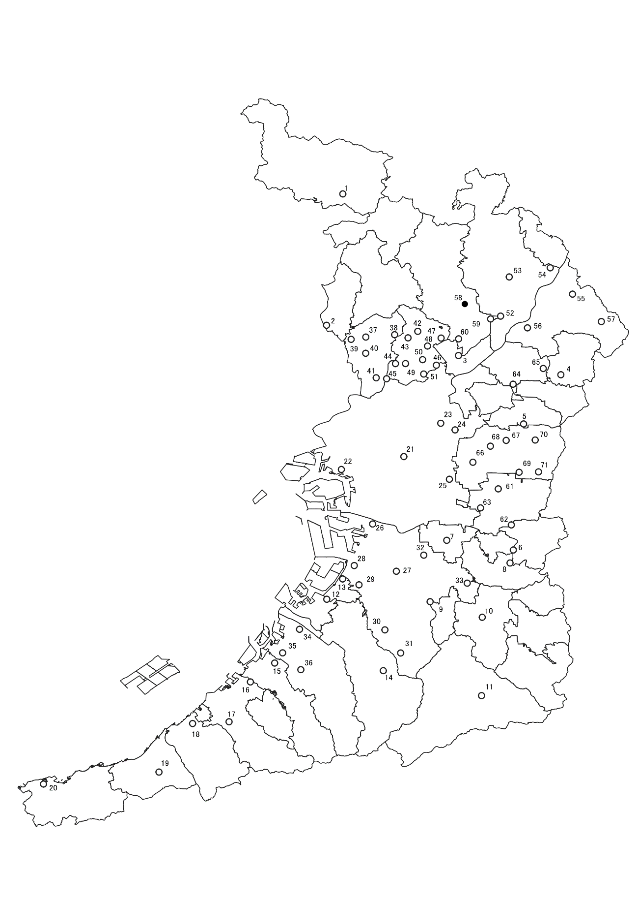

○環境保全目標達成
●環境保全目標未達成

国土数値情報 | 行政区域データ (mlit.go.jp) を加工して作成

8-8(図)
８－８ 地下水質汚染井戸周辺地区調査実施地区図
 |  | （2020年度）
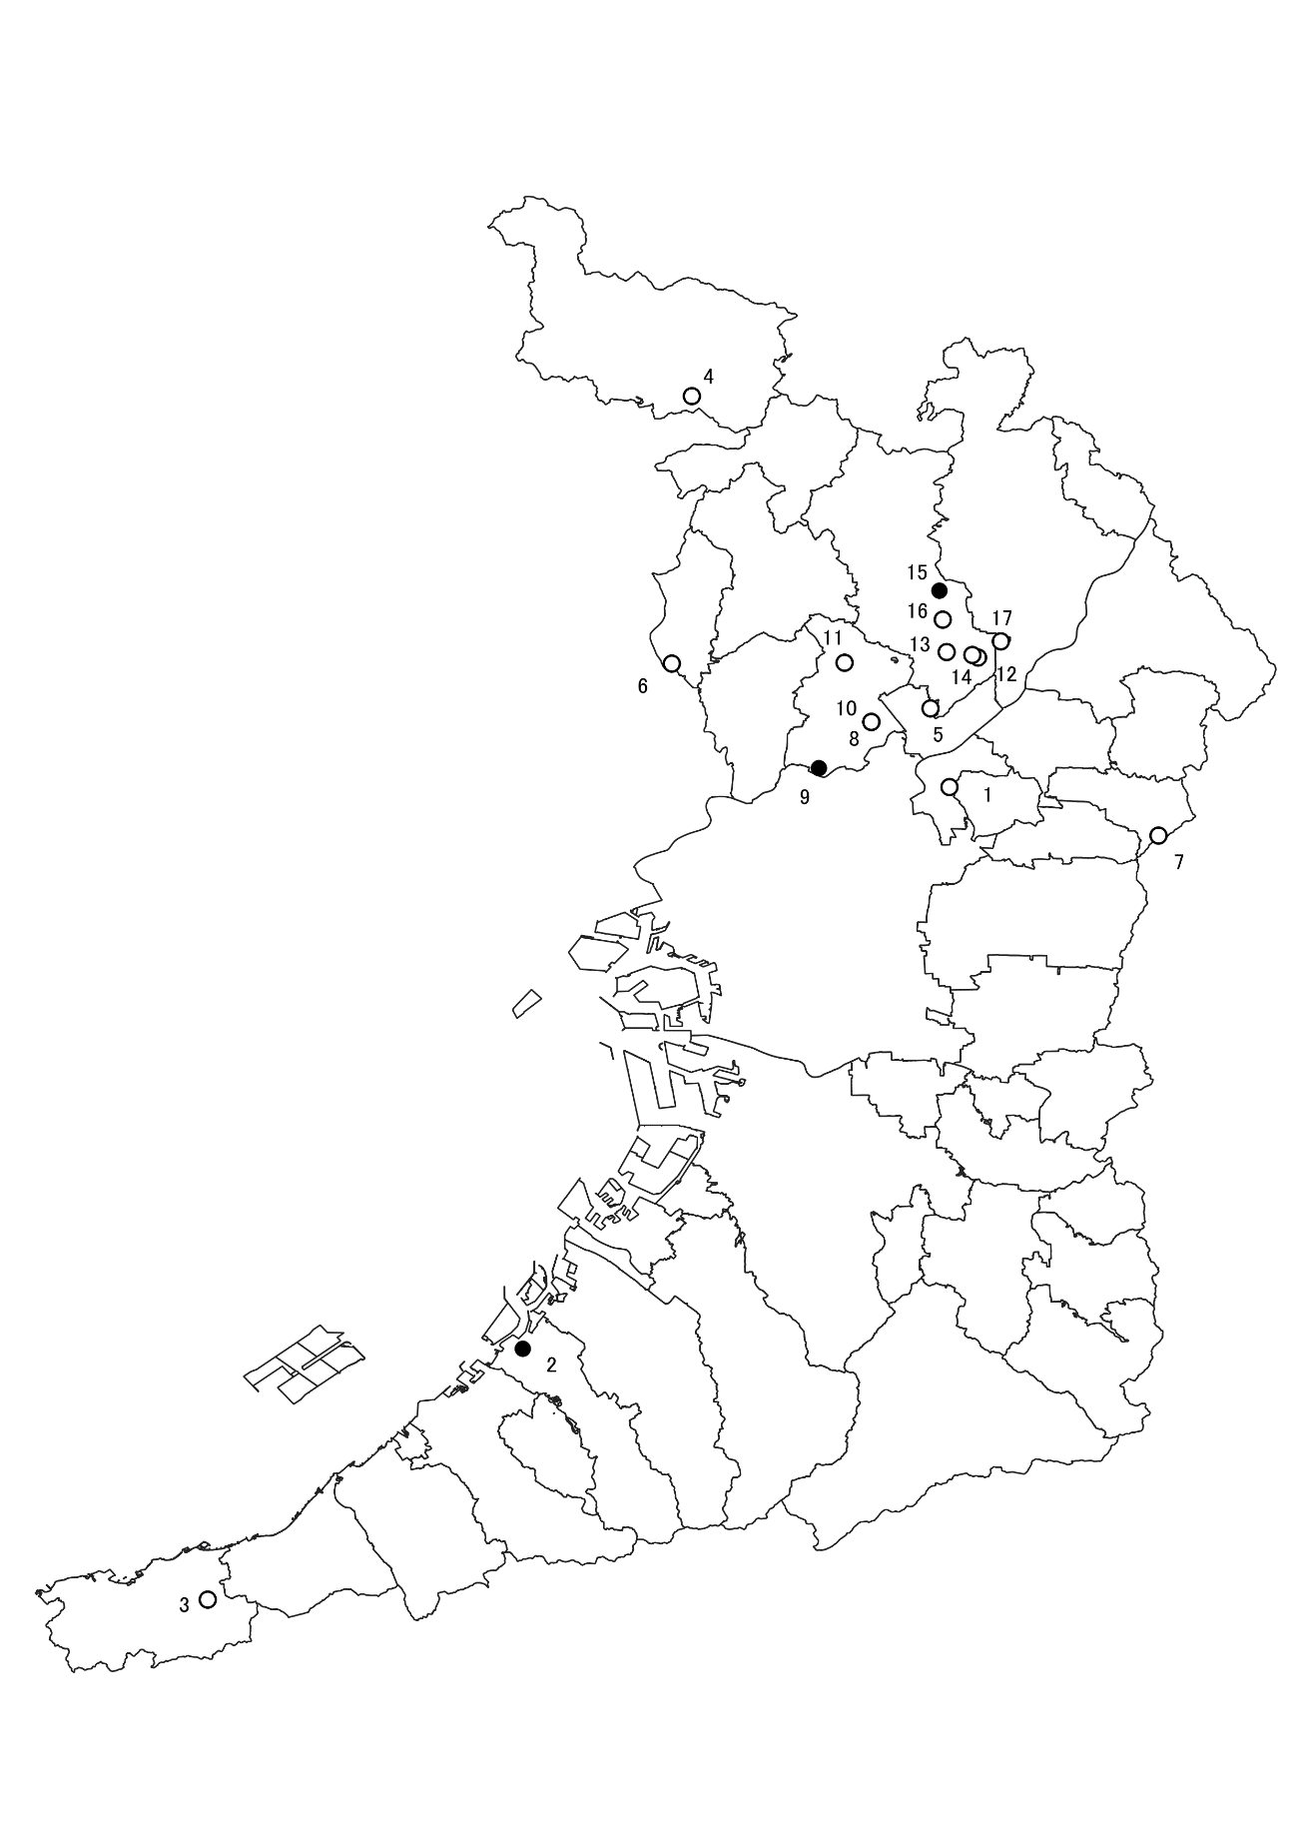

○環境保全目標達成
●環境保全目標未達成

 | 国土数値情報 | 行政区域データ (mlit.go.jp) を加工して作成

8-9
８－９ 地下水質継続監視調査測定地区図
 | （令和２年度）
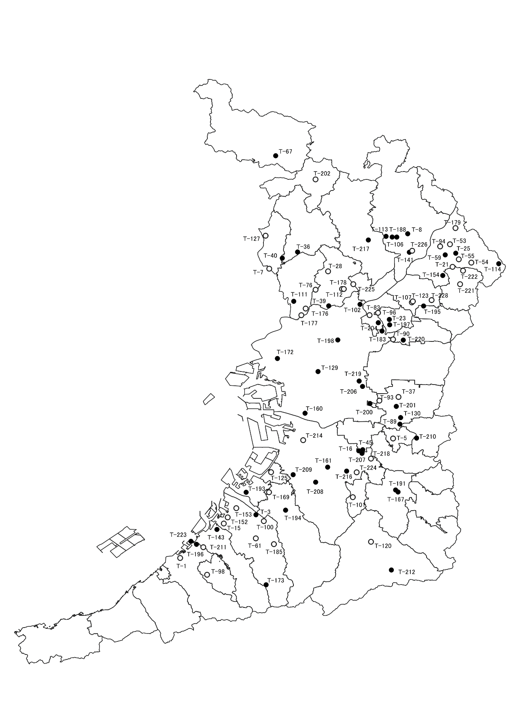

○環境保全目標達成
●環境保全目標未達成

国土数値情報 | 行政区域データ (mlit.go.jp) を加工して作成

